Dijkstra algoritmus
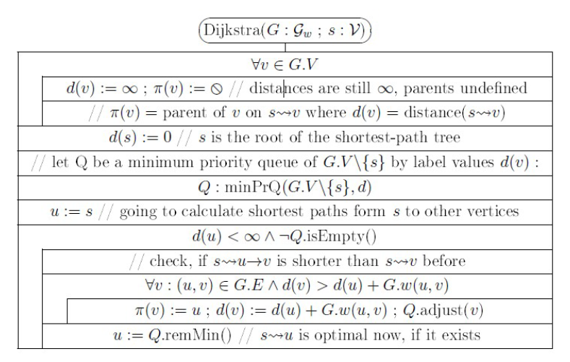
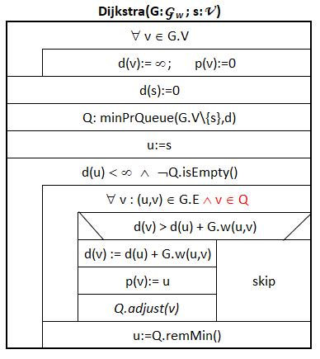
B
D
F
 |  |  |  |  |  | 1
 |  |  |  |  |  |  |  |  | 2
 | 10 |  |  |  |  |  |  | 3
A
 |  | 2 | 3 |  |  |  |  | 6
 |  |  |  |  |  | 9 | 4

C
E
 | 5 |  |  |  |  | 7 |  |  | 9

 |  |  |  |  | 2

B
D
Kezdőcsúcs: |  |  | A |  |  |  |  |  |  | d értékek a Q-ban |  |  |  |  |  | Kiterjesztett csúcs u:d(u) | p értékek változásai |  |  |  |  |  | A kezdőcsúcs nincs a sorban!
 |  |  |  |  |  |  |  |  |  | A | B | C | D | E | F |  | A | B | C | D | E | F
 |  |  |  |  |  | 1 |  |  |  | 0 | ¥ | ¥ | ¥ | ¥ | ¥ |  | 0 | 0 | 0 | 0 | 0 | 0 | A"fehér" csúcsok vannak a sorban.
 |  |  |  |  |  |  |  |  | 2
F
 | 10 |  |  |  |  |  |  | 3
A
 |  |  |  |  |  |  |  |  |  | d értékek a Q-ban |  |  |  |  |  | Kiterjesztett csúcs u:d(u) | p értékek változásai |  |  |  |  |  | Sárga szín jelzi az aktuálisnak választott u csúcshoz tartozó d() és p() értéket, amelyik csúcs már nincs a sorban, annak oszlopa és neve szürke lesz.
 |  | 2 | 3 |  |  |  |  | 6 |  | A | B | C | D | E | F |  | A | B | C | D | E | F
 |  |  |  |  |  | 9 | 4 |  |  | 0 | ¥ | ¥ | ¥ | ¥ | ¥ |  | 0 | 0 | 0 | 0 | 0 | 0
 |  |  |  |  |  |  |  |  |  |  | 10 | 5 | ¥ | ¥ | ¥ | A:0 |  | A | A
C
E
 | 5 |  |  |  |  | 7 |  |  | 9
 |  |  |  |  |  |  |  |  |  |  |  |  |  |  |  |  |  |  |  |  |  |  | A megoldásba került csúcs szomszédainak feldolgozásával kapott változásokat mutatja a csúcsnak a sora.
 |  |  |  |  | 2

Következő csúcs: |  |  |  | C

B
D
F
 |  |  |  |  |  | 1 |  |  |  | d értékek a Q-ban |  |  |  |  |  | Kiterjesztett csúcs u:d(u) | p értékek változásai
 |  |  |  |  |  |  |  |  | 2 | A | B | C | D | E | F |  | A | B | C | D | E | F
 | 10 |  |  |  |  |  |  | 3 |  | 0 | ¥ | ¥ | ¥ | ¥ | ¥ |  | 0 | 0 | 0 | 0 | 0 | 0
A
 |  |  |  |  |  |  |  |  |  |  | 10 | 5 | ¥ | ¥ | ¥ | A:0 |  | A | A
 |  | 2 | 3 |  |  |  |  | 6 |  |  | 8 |  | 14 | 7 | ¥ | C:5 |  | C |  | C | C
 |  |  |  |  |  | 9 | 4

C
E
 | 5 |  |  |  |  | 7 |  |  | 9

 |  |  |  |  | 2

Következő csúcs: |  |  |  | E

B
D
F
 |  |  |  |  |  | 1
 |  |  |  |  |  |  |  |  | 2 | d értékek a Q-ban |  |  |  |  |  | Kiterjesztett csúcs u:d(u) | p értékek változásai
 | 10 |  |  |  |  |  |  | 3 |  | A | B | C | D | E | F |  | A | B | C | D | E | F
A
 |  |  |  |  |  |  |  |  |  | 0 | ¥ | ¥ | ¥ | ¥ | ¥ |  | 0 | 0 | 0 | 0 | 0 | 0
 |  | 2 | 3 |  |  |  |  | 6 |  |  | 10 | 5 | ¥ | ¥ | ¥ | A:0 |  | A | A
 |  |  |  |  |  | 9 | 4 |  |  |  | 8 |  | 14 | 7 | ¥ | C:5 |  | C |  | C | C
 |  |  |  |  |  |  |  |  |  |  | 8 |  | 13 |  | 16 | E:7 |  |  |  | E |  | E
C
E
 | 5 |  |  |  |  | 7 |  |  | 9

 |  |  |  |  | 2

Következő csúcs: |  |  |  | B

B
D
F
 |  |  |  |  |  | 1 |  |  |  | d értékek a Q-ban |  |  |  |  |  | Kiterjesztett csúcs u:d(u) | p értékek változásai
 |  |  |  |  |  |  |  |  | 2 | A | B | C | D | E | F |  | A | B | C | D | E | F
 | 10 |  |  |  |  |  |  | 3 |  | 0 | ¥ | ¥ | ¥ | ¥ | ¥ |  | 0 | 0 | 0 | 0 | 0 | 0
A
 |  |  |  |  |  |  |  |  |  |  | 10 | 5 | ¥ | ¥ | ¥ | A:0 |  | A | A
 |  | 2 | 3 |  |  |  |  | 6 |  |  | 8 |  | 14 | 7 | ¥ | C:5 |  | C |  | C | C
 |  |  |  |  |  | 9 | 4 |  |  |  | 8 |  | 13 |  | 16 | E:7 |  |  |  | E |  | E
 |  |  |  |  |  |  |  |  |  |  |  |  | 9 |  | 16 | B:8 |  |  |  | B
C
E
 | 5 |  |  |  |  | 7 |  |  | 9

 |  |  |  |  | 2

Következő csúcs: |  |  |  | D

B
D
F
 |  |  |  |  |  | 1 |  |  |  | d értékek a Q-ban |  |  |  |  |  | Kiterjesztett csúcs u:d(u) | p értékek változásai
 |  |  |  |  |  |  |  |  | 2 | A | B | C | D | E | F |  | A | B | C | D | E | F
 | 10 |  |  |  |  |  |  | 3 |  | 0 | ¥ | ¥ | ¥ | ¥ | ¥ |  | 0 | 0 | 0 | 0 | 0 | 0
A
 |  |  |  |  |  |  |  |  |  |  | 10 | 5 | ¥ | ¥ | ¥ | A:0 |  | A | A
 |  | 2 | 3 |  |  |  |  | 6 |  |  | 8 |  | 14 | 7 | ¥ | C:5 |  | C |  | C | C
 |  |  |  |  |  | 9 | 4 |  |  |  | 8 |  | 13 |  | 16 | E:7 |  |  |  | E |  | E
 |  |  |  |  |  |  |  |  |  |  |  |  | 9 |  | 16 | B:8 |  |  |  | B
C
E
 | 5 |  |  |  |  | 7 |  |  | 9 |  |  |  |  |  | 12 | D:9 |  |  |  |  |  | D

 |  |  |  |  | 2

Következő csúcs: |  |  |  | F
A sor kiürült, az algoritmus leáll. A megoldás:

B
D
F
 |  |  |  |  |  | 1 |  |  |  | d értékek a Q-ban |  |  |  |  |  | Kiterjesztett csúcs u:d(u) | p értékek változásai
 |  |  |  |  |  |  |  |  | 2 | A | B | C | D | E | F |  | A | B | C | D | E | F
 | 10 |  |  |  |  |  |  | 3 |  | 0 | ¥ | ¥ | ¥ | ¥ | ¥ |  | 0 | 0 | 0 | 0 | 0 | 0
A
 |  |  |  |  |  |  |  |  |  |  | 10 | 5 | ¥ | ¥ | ¥ | A:0 |  | A | A
 |  | 2 | 3 |  |  |  |  | 6 |  |  | 8 |  | 14 | 7 | ¥ | C:5 |  | C |  | C | C
 |  |  |  |  |  | 9 | 4 |  |  |  | 8 |  | 13 |  | 16 | E:7 |  |  |  | E |  | E
 |  |  |  |  |  |  |  |  |  |  |  |  | 9 |  | 16 | B:8 |  |  |  | B
C
E
 | 5 |  |  |  |  | 7 |  |  | 9 |  |  |  |  |  | 12 | D:9 |  |  |  |  |  | D

 |  |  |  |  | 2 |  |  |  |  | 0 | 8 | 5 | 9 | 7 | 12 |  | 0 | C | A | B | C | D

Dijkstra gyakorló
a
b
c
s |  |  | 5 |  |  | 1 |  |  | d értékek a Q-ban |  |  |  |  |  |  | Kiterjesztett csúcs u:d(u) | p értékek változásai
 |  |  |  |  |  |  |  |  | a | b | c | d | e | f | g |  | a | b | c | d | e | f | g
 |  | 2 |  |  |  |  |  |  | 0 | ¥ | ¥ | ¥ | ¥ | ¥ | ¥ |  | 0 | 0 | 0 | 0 | 0 | 0 | 0
 |  |  |  | 1 | 2
 | 4 |  |  |  |  |  |  | 3
 |  |  |  |  |  | 1
d
e
f

 |  |  | 2 |  |  | 1

 |  |  | 1 |  | 4 |  | 2
g

Dijkstra gyakorló mo.
a
b
c
s |  |  | 5 |  |  | 1 |  |  | d értékek a Q-ban |  |  |  |  |  |  | Kiterjesztett csúcs u:d(u) | p értékek változásai
 |  |  |  |  |  |  |  |  | a | b | c | d | e | f | g |  | a | b | c | d | e | f | g
 |  | 2 |  |  |  |  |  |  | 0 | ¥ | ¥ | ¥ | ¥ | ¥ | ¥ |  | 0 | 0 | 0 | 0 | 0 | 0 | 0
 |  |  |  | 1 | 2 |  |  |  |  | 5 | ¥ | 4 | 2 | ¥ | ¥ | a:0 |  | a |  | a | a
 | 4 |  |  |  |  |  |  | 3 |  | 5 | ¥ | 4 |  | 3 | 6 | e:2 |  |  |  |  |  | e | e
 |  |  |  |  |  | 1 |  |  |  | 5 | 6 | 4 |  |  | 6 | f:3 |  |  | f
d
e
f
 |  |  |  |  |  |  |  |  |  | 5 | 6 |  |  |  | 5 | d:4 |  |  |  |  |  |  | d
 |  |  |  |  |  |  |  |  |  |  | 6 |  |  |  | 5 | b:5
 |  |  | 2 |  |  | 1 |  |  |  |  |  |  |  |  |  | g:5

 |  |  | 1 |  | 4 |  | 2 |  | 0 | 5 | 6 | 4 | 2 | 3 | 5 |  | 0 | a | f | a | a | e | d
g

Dijkstra kitalálós
a
b
c
d | a | b | c | d | e | f | p | a | b | c | d | e | f
 | 0 | ¥ | ¥ | ¥ | ¥ | ¥ |  | 0 | 0 | 0 | 0 | 0 | 0
 | 0 | 2 | ¥ | ¥ | 3 | ¥
 | 0 | 2 | 6 | 4 | 3 | ¥
d
e
f
 | 0 | 2 | 5 | 4 | 3 | 9
 | 0 | 2 | 5 | 4 | 3 | 9
 | 0 | 2 | 5 | 4 | 3 | 6

Dijkstra kitalálós mo.
a
b
c
 | 2 |  | 4 |  | d | a | b | c | d | e | f |  | p | a | b | c | d | e | f
 |  |  |  |  |  | 0 | ¥ | ¥ | ¥ | ¥ | ¥ |  |  | 0 | 0 | 0 | 0 | 0 | 0
 |  |  |  |  |  | 0 | 2 | ¥ | ¥ | 3 | ¥ | a:0 |  |  | a |  |  | a
2 | 3 | 2 |  | 1 |  | 0 | 2 | 6 | 4 | 3 | ¥ | b:2 |  |  |  | b | b
d
e
f
 |  |  |  |  |  | 0 | 2 | 5 | 4 | 3 | 9 | e:3 |  |  |  | e |  |  | e
 |  |  |  |  |  | 0 | 2 | 5 | 4 | 3 | 9 | d:4
 |  |  | 6 |  |  | 0 | 2 | 5 | 4 | 3 | 6 | c:5 |  |  |  |  |  |  | c

